Все города
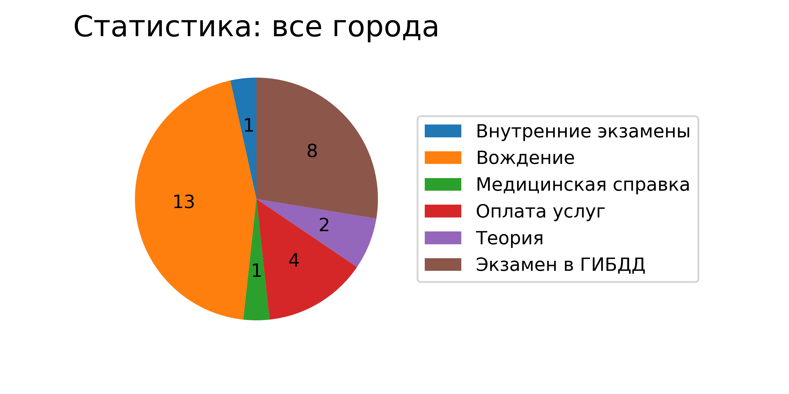
Номер | Город | Число кликов | Вызовы оператора
Вождение
4 | Воронеж | 1 | 0
3 | Воронеж | 10 | 0
3 | Воронеж | 1 | 0
3 | Воронеж | 1 | 0
Теория
3 | Воронеж | 1 | 0
3 | Воронеж | 1 | 0
Внутренние экзамены
4 | Санкт-Петербург | 1 | 0
Оплата услуг
2 | Воронеж | 1 | 0
2 | Воронеж | 1 | 0
1 | Воронеж | 1 | 0
2 | Санкт-Петербург | 1 | 0
Медицинская справка
3 | Воронеж | 1 | 0
Экзамен в ГИБДД
3 | Воронеж | 6 | 0
2 | Санкт-Петербург | 2 | 0

Воронеж
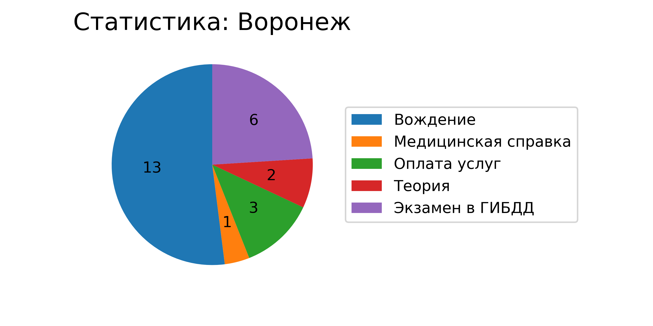
Номер | Город | Число кликов | Вызовы оператора
Вождение
4 | Воронеж | 1 | 0
3 | Воронеж | 10 | 0
3 | Воронеж | 1 | 0
3 | Воронеж | 1 | 0
Теория
3 | Воронеж | 1 | 0
3 | Воронеж | 1 | 0
Оплата услуг
2 | Воронеж | 1 | 0
2 | Воронеж | 1 | 0
1 | Воронеж | 1 | 0
Медицинская справка
3 | Воронеж | 1 | 0
Экзамен в ГИБДД
3 | Воронеж | 6 | 0

Санкт-Петербург
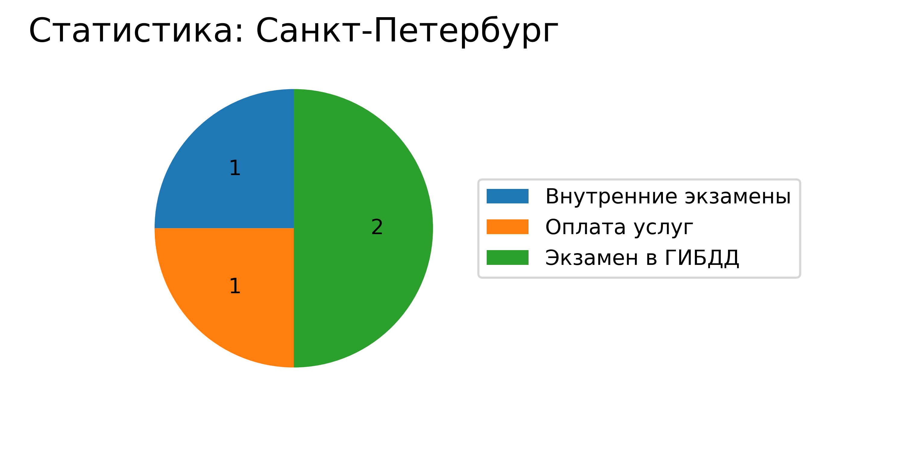
Номер | Город | Число кликов | Вызовы оператора
Внутренние экзамены
4 | Санкт-Петербург | 1 | 0
Экзамен в ГИБДД
2 | Санкт-Петербург | 2 | 0
Оплата услуг
2 | Санкт-Петербург | 1 | 0

